상품제안서
베라 윈드 다목적 캠핑용 삼각대 LED 선풍기 4,000mAh[인쇄무료] | 상품코드: F25624

 |  |  |  |  |  |  | 02-412-0044 | www.easy1.co.kr
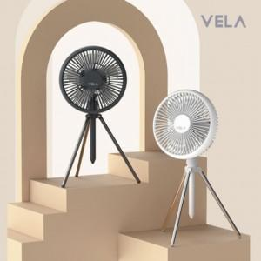

【상세/제작정보】

【인쇄/포장옵션】 | 레이저 / 포장지포장

【공급단가】 | 수량 | 50~ | 100~ | 500~ | 1,000~ | 2,000~
*VAT별도 | 단가 | 18,540원 | 18,230원 | 17,770원 | 17,460원 | 17,000원

【상품 URL】 | http://www.easy1.co.kr/src/goods_detail.php?gdno=25624

